关系图
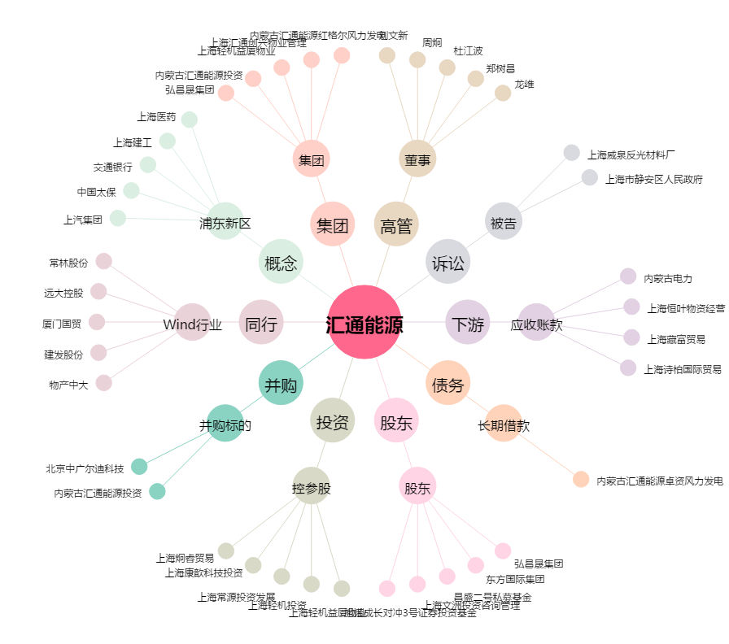
汇通能源[600605.SH] - 关系概览图

